Số liệu
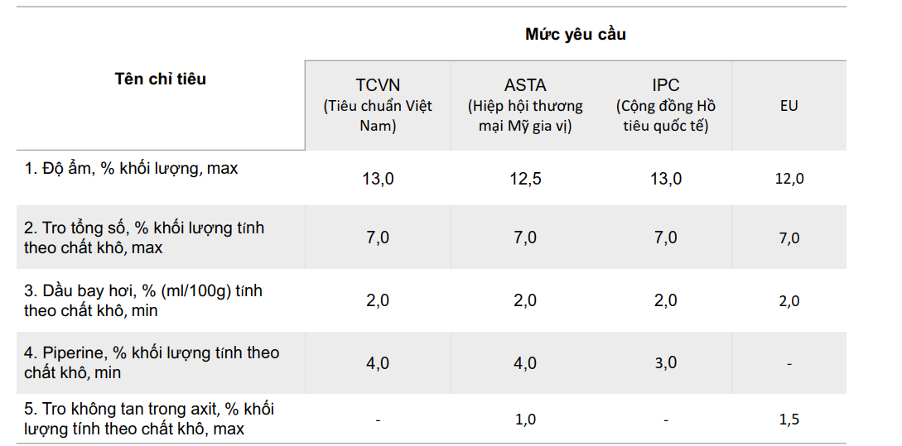
Mẫu | Nguồn gốc | Ngày đo hóa lý | Độ ẩm (%) |  |  |  | Tro tổng (%) |  |  |  | Tro không tan (%) |  |  |  | Pipeprine (%) |  |  |  | Tinh dầu (ml/100g)
 |  |  | Cốc 1 | Cốc 2 | Cốc 3 | Trung bình | Cốc 1 | Cốc 2 | Cốc 3 | Trung bình | Cốc 1 | Cốc 2 | Cốc 3 | Trung bình | Cốc 1 | Cốc 2 | Cốc 3 | Trung bình
1 | Quảng Trị | 13/3/25 | 11.2027 | 11.3065 | 11.3092 | 11.2728 | 4.7515 | 4.6922 | 4.6918 | 4.7118 | 0.2582 | 0.1885 | 0.1938 | 0.2135 | 6.1729 | 6.1682 | 6.1664 | 6.1692 | 3.0
11 | Quảng Trị | 14/3/25 | 10.8785 | 10.8113 | 10.7233 | 10.8044 | 4.3885 | 4.4436 | 4.4638 | 4.4320 | 0.1245 | 0.3176 | 0.1589 | 0.2003 | 4.9610 | 4.9619 | 4.9601 | 4.9610 | 2.6
2 | Quảng Trị | 19/3/25 | 11.2836 | 11.3182 | 11.1194 | 11.2404 | 4.0741 | 4.1883 | 4.0538 | 4.1054 | 0.3735 | 0.2049 | 0.1892 | 0.2559 | 4.9075 | 4.9084 | 4.9075 | 4.9078 | 3.0
9 | Quảng Trị | 20/3/25 | 10.6588 | 10.5360 | 10.4531 | 10.5493 | 4.2244 | 4.2922 | 4.3530 | 4.2899 | 0.3487 | 0.3767 | 0.3727 | 0.3660 | 4.4572 | 4.4572 | 4.4775 | 4.4639 | 3.0
13 | Quảng Trị | 20/3/25 | 11.4236 | 11.3246 | 11.3727 | 11.3736 | 4.4687 | 4.4737 | 4.4260 | 4.4561 | 0.5580 | 0.4479 | 0.5266 | 0.5108 | 5.0594 | 5.0649 | 5.0622 | 5.0622 | 3.0
8 | Quảng Trị | 21/3/25 | 10.3381 | 10.4188 | 10.7233 | 10.4934 | 4.3160 | 4.1136 | 4.0141 | 4.1479 | 0.6746 | 0.5022 | 0.3382 | 0.5050 | 5.5853 | 5.5853 | 5.5844 | 5.5850 | 2.6
6 | Quảng Trị | 24/3/25 | 10.4707 | 10.0520 | 10.1111 | 10.2113 | 3.9176 | 3.9794 | 3.9418 | 3.9462 | 0.4841 | 0.4510 | 0.4684 | 0.4678 | 3.5853 | 3.5844 | 3.5853 | 3.5850 | 2.6
10 | Quảng Trị | 25/3/25 | 11.0147 | 11.1034 | 11.5784 | 11.2321 | 4.3299 | 4.2579 | 4.2980 | 4.2952 | 0.2443 | 0.3934 | 0.3540 | 0.3306 | 3.8337 | 3.8401 | 3.8337 | 3.8358 | 3.0
5 | Quảng Trị | 25/3/25 | 10.8535 | 11.1562 | 11.1017 | 11.0371 | 4.3743 | 4.3303 | 4.5774 | 4.4274 | 0.1785 | 0.2638 | 0.1897 | 0.2107 | 5.2826 | 5.2742 | 5.2780 | 5.2783 | 3.0
14 | Quảng Trị | 26/3/25 | 11.2915 | 10.7552 | 9.7574 | 10.6014 | 4.5760 | 4.4017 | 4.6524 | 4.5434 | 0.2639 | 0.6119 | 0.5073 | 0.4610 | 5.9516 | 5.9480 | 5.9507 | 5.9501 | 2.8
7 | Quảng Trị | 27/3/25 | 11.6180 | 11.6258 | 11.4649 | 11.5696 | 4.8986 | 4.7451 | 4.9354 | 4.8597 | 0.3189 | 0.1592 | 0.1547 | 0.2110 | 5.6479 | 5.6498 | 5.6489 | 5.6489 | 3.6
3 | Quảng Trị | 27/3/25 | 10.5064 | 10.5307 | 10.3411 | 10.4594 | 3.6224 | 3.8303 | 3.5306 | 3.6611 | 0.4063 | 0.5005 | 0.1981 | 0.3683 | 5.3037 | 5.3146 | 5.3073 | 5.3085 | 2.8
4 | Quảng Trị | 28/3/25 | 9.6413 | 9.8429 | 10.8990 | 10.1277 | 4.7301 | 4.5466 | 4.9401 | 4.7389 | 0.2233 | 0.3326 | 0.2891 | 0.2816 | 5.7615 | 5.7668 | 5.7571 | 5.7618 | 3.0
12 | Quảng Trị | 28/3/25 | 12.2018 | 11.7946 | 11.7353 | 11.9106 | 4.0373 | 4.2524 | 4.1177 | 4.1358 | 0.6654 | 0.7392 | 0.6623 | 0.6890 | 4.7091 | 4.7127 | 4.7100 | 4.7106 | 2.8
Hồ Sĩ Vượng | Đắk Lắk | 17/4/25 | 10.5988 | 10.7440 | 10.7951 | 10.7127 | 3.4678 | 3.3805 | 3.2137 | 3.3540 | 0.1492 | 0.1546 | 0.2046 | 0.1695 | 4.9134 | 4.9215 | 4.9268 | 4.9206 | 2.4
MR Xanh | Đắk Lắk | 17/4/25 | 11.7053 | 11.3622 | 11.5388 | 11.5354 | 3.7267 | 3.5854 | 3.5491 | 3.6204 | 0.2488 | 0.2526 | 0.3962 | 0.2992 | 4.7552 | 4.7552 | 4.7525 | 4.7543 | 2.4
Dang Farm | Đắk Lắk | 18/4/25 | 10.9311 | 11.0724 | 11.0775 | 11.0270 | 3.7445 | 3.8559 | 3.9954 | 3.8653 | 0.0693 | 0.3031 | 0.1596 | 0.1774 | 4.8014 | 4.7996 | 4.8005 | 4.8005 | 2.4
Huỳnh Thị Điệp | Đắk Lắk | 18/4/25 | 10.0402 | 10.0300 | 9.8977 | 9.9893 | 2.8242 | 3.1325 | 3.0625 | 3.0064 | 0.3679 | 0.5066 | 0.4724 | 0.4490 | 4.5751 | 4.5760 | 4.5769 | 4.5760 | 2.4
Lương Thị Thùy | Đắk Lắk | 21/4/25 | 10.2508 | 9.9627 | 9.7253 | 9.9796 | 3.6914 | 3.5876 | 3.9180 | 3.7323 | 0.5167 | 0.6120 | 0.5944 | 0.5744 | 4.3830 | 4.3751 | 4.3812 | 4.3798 | 2.4

